1GD-FR-0020
 |  |  |  | PROCESO DE GESTIÓN DOCUMENTAL |  |  |  |  |  |  |  |  | POLICÍA NACIONAL
Código:1GD-FR-0020
Fecha: 04/07/2018 |  |  |  | DIAGNÓSTICO INTEGRAL PARA LOS ARCHIVOS DE LA POLICÍA NACIONAL
Versión: 0

CIUDAD: San Juan de Pasto |  |  |  |  |  |  | FECHA ELABORACIÓN DEL DIAGNÓSTICO |  |  |  |  |  |  | 20 |  | 4 |  |  | 2022
RESPONSABLE DEL DILIGENCIAMIENTO: IT. ROBERTO CARLOS GARCIA SALAS
A. IDENTIFICACIÓN
CÓDIGO Y NOMBRE DE LA UNIDAD: 3.8.4.7 POLICÍA METROPOLITANA SAN JUAN DE PASTO
FECHA DE CREACIÓN DE LA UNIDAD: 29 de noviembre de 2013 |  |  |  |  |  |  | ACTO ADMINISTRATIVO DE CREACIÓN DE LA UNIDAD: Resolución No. 04711 del 29/11/2013 "Por la cual se crea Policía Metropolitana San Juan de Pasto, se define su estructura orgánica interna, se determinan sus funciones y se dictan otras disposiciones"
DIRECCIÓN DE LA UNIDAD: Calle 18 No. 47-160 barrio Toro Bajo |  |  |  |  |  |  | ACTO ADMINISTRATIVO VIGENTE DE LA UNIDAD: Resolución 03804 del 09/09/2014 ""Por la cual se modifica parcialmente la Resolución 04711 del 29 de noviembre de 2013"
CORREO ELECTRÓNICO DE LA UNIDAD: mepas.coman@policia.gov.co |  |  |  |  |  |  | TELÉFONO: (2) 7224537 |  |  |  |  |  |  |  | IP:
A.1 DIRECTOR, COMANDANTE O JEFE DE LA UNIDAD:
NOMBRE: |  | JOSÉ ARTURO SANCHEZ VALDERRAMA
GRADO: |  | CORONEL
CARGO: |  | COMANDANTE DE METROPOLITANA
TIEMPO EN EL CARGO:
A.2 ADMINISTRACIÓN DEL ARCHIVO
Jefe Grupo de Gestión Documental
NOMBRES Y APELLIDOS: ROBERTO CARLOS GARCIA SALAS |  |  |  |  |  |  | CAPACITACIÓN O CURSOS EN GESTIÓN DOCUMENTAL Y ARCHIVÍSTICA
GRADO: INTENDENTE |  |  |  |  |  |  | 1
TIEMPO EN EL PROCESO DE GESTIÓN DOCUMENTAL |  |  |  |  |  |  | 2
TIEMPO EN LA INSTITUCIÓN |  |  |  |  |  |  | 3
CORREO INSTITUCIONAL: |  |  |  |  |  |  | 4
No. CELULAR: |  |  |  |  |  |  | 5
No IP DE LA OFICINA Y/O GRUPO: no aplica |  |  |  |  |  |  | 6
CONDICIÓN MÉDICO LABORAL: |  |  |  |  |  |  | 7
Funciones del Jefe Grupo de Gestión Documental
1 | Brindar la información que corresponda de acuerdo a la naturaleza del cargo, a quien la requiera, siguiendo los lineamientos de la normativa establecida.
2 | Implementar el sistema de gestión integral de acuerdo con los lineamientos institucionales, efectuando mejora continua en los procesos que lo requieran.
3 | Realizar las actividades establecidas en la gestión documental, aplicando la normativa vigente.
4 | Realizar las actividades establecidas para la implementación del sistema de gestión ambiental en la Policía Nacional.
5 | Guardar la reserva y confidencialidad de los documentos e información que sea de su conocimiento dentro del cumplimiento de sus funciones.
6 | Dar buen uso a los elementos asignados bajo su responsabilidad, con el fin de mantenerlos disponibles para el servicio.
7 | Las demás que le sean asignadas de acuerdo con la ley, los reglamentos o la naturaleza de su cargo.
Responsable Archivo Central
NOMBRES Y APELLIDOS: MILLER CHRISTIAN PAZ CABRERA |  |  |  |  |  |  | CAPACITACIÓN O CURSOS EN GESTIÓN DOCUMENTAL Y ARCHIVÍSTICA
GRADO: PATRULLERO |  |  |  |  |  |  | 1
TIEMPO EN EL PROCESO DE GESTIÓN DOCUMENTAL |  |  |  |  |  |  | 2
TIEMPO EN LA INSTITUCIÓN |  |  |  |  |  |  | 3
CORREO INSTITUCIONAL: |  |  |  |  |  |  | 4
No. CELULAR: |  |  |  |  |  |  | 5
No IP DE LA OFICINA Y/O GRUPO: no aplica |  |  |  |  |  |  | 6
CONDICIÓN MÉDICO LABORAL: |  |  |  |  |  |  | 7
Funciones del Responsable Archivo Central
1 | Brindar la información que corresponda de acuerdo a la naturaleza del cargo, a quien la requiera, siguiendo los lineamientos de la normativa establecida.
2 | Implementar el sistema de gestión integral de acuerdo con los lineamientos institucionales, efectuando mejora continua en los procesos que lo requieran.
3 | Realizar las actividades establecidas en la gestión documental, aplicando la normativa vigente.
4 | Realizar las actividades establecidas para la implementación del sistema de gestión ambiental en la Policía Nacional.
5 | Guardar la reserva y confidencialidad de los documentos e información que sea de su conocimiento dentro del cumplimiento de sus funciones.
6 | Dar buen uso a los elementos asignados bajo su responsabilidad, con el fin de mantenerlos disponibles para el servicio.
7 | Las demás que le sean asignadas de acuerdo con la ley, los reglamentos o la naturaleza de su cargo.
TALENTO HUMANO
GRADO | APELLIDOS Y NOMBRES |  | CÉDULA | CARGO ACTUAL | No. De Celular | TIEMPO DE SERVICIO EN LA UNIDAD |  |  | TIEMPO EN EL PROCESO DE GESTIÓN DOCUMENTAL |  |  | NIVEL ACADÉMICO |  |  |  |  | CONDICIÓN MÉDICO LABORAL
 |  |  |  |  |  | Años | Meses | Días | Años | Meses | Días
PT | PAZ CABRERA MILLER CHRISTIAN |  |  | RESPONSABLE |  |  |  |  |  |  |  |  |  |  |  |  | APTO
PT | PEREZ YELA WILLIAM |  |  | ESTAFETA |  |  |  |  |  |  |  |  |  |  |  |  | No apto con reubicación laboral
PT | BORJA NARVAEZ JAIRO ALEXANDER |  |  | AUXILIAR DE ARCHIVO |  |  |  |  |  |  |  |  |  |  |  |  | No apto con reubicación laboral
PT | GOYES SALAS RICHARD GIOVANNY |  |  | AUXILIAR DE ARCHIVO |  |  |  |  |  |  |  |  |  |  |  |  | APTO
AG | YELA BURGOS JAVIER ANDRES |  |  | RADICADOR (A) |  |  |  |  |  |  |  |  |  |  |  |  | No apto con reubicación laboral
ADS12 | HUERTAS IBARRA HELENN PAOLA |  |  | AUXILIAR PARA APOYO DE SEGURIDAD-08 |  |  |  |  |  |  |  |  |  |  |  |  | APTO
A.3 NIVEL Y TIPO DE ARCHIVO
NIVEL DE LA UNIDAD |  |  | Asesor |  | Control |  | Operativo |  |  |  | Administrativo |  |  |  |  | Docente
 |  |  |  |  |  |  | X
JURISDICCIÓN |  |  | Dirección |  |  | Oficina Asesora |  |  | Región |  | Metropolitana |  | Departamento |  |  | Escuela de Policía |  |  |  | Centro de Instrucción
 |  |  |  |  |  |  |  |  |  |  | X
MISIÓN DE LA UNIDAD |  |  | La Policía Nacional es un cuerpo armado de naturaleza civil, a cargo de la Nación, cuyo fin primordial es el mantenimiento de las condiciones necesarias para el ejercicio de los derechos y libertades públicas, y para asegurar que los habitantes de Colombia convivan en paz.
SISTEMA DE ARCHIVO |  |  | Centralizado |  |  |  |  |  |  | Descentralizado
 |  |  | X
CLASES DE ARCHIVOS |  |  | Archivo de Gestión |  | Archivo de Central |  | Archivo Intermedio |  |  | Archivo Histórico |  |  | Número de Depósitos
 |  |  | X |  | X |  |  |  |  |  |  |  | 1
NUMERO DE DEPENDENCIAS |  |  | Operativas |  |  |  |  |  |  |  | Administrativas
 |  |  | 37 |  |  |  |  |  |  |  | 17
SERVICIOS QUE PRESTA |  |  | EL GRUPO DE GESTIÓN DOCUMENTAL - ARCHIVO CENTRAL PRESTA LOS SIGUIENTES SERVICIOS
 |  |  | 1 | Asesorías y Acompañamientos |  |  |  |  | Periodicidad |  | Anual | Cantidad |  | 5 | Origen |  | Interno Y Externo
 |  |  | 2 | Respuesta Derechos de Petición |  |  |  |  |  |  | Mensual |  |  | 2 |  |  | Interno Y Externo
 |  |  | 3 | Prestamos y Consultas de Documentos |  |  |  |  |  |  | Mensual |  |  | 1 |  |  | Interno Y Externo
 |  |  | 4 | Transferencias Documentales |  |  |  |  |  |  | Mensual |  |  | 5 |  |  | Interno
 |  |  | 5 | Requerimientos / Solicitudes |  |  |  |  |  |  | Mensual |  |  | 2 |  |  | Interno Y Externo
 |  |  | 6 | Inspecciones Judiciales |  |  |  |  |  |  | Anual |  |  | 1 |  |  | Interno Y Externo
 |  |  | 7
 |  |  | PROCESOS TÉCNICOS DE REPROGRAFÍA DESARROLLADOS
...
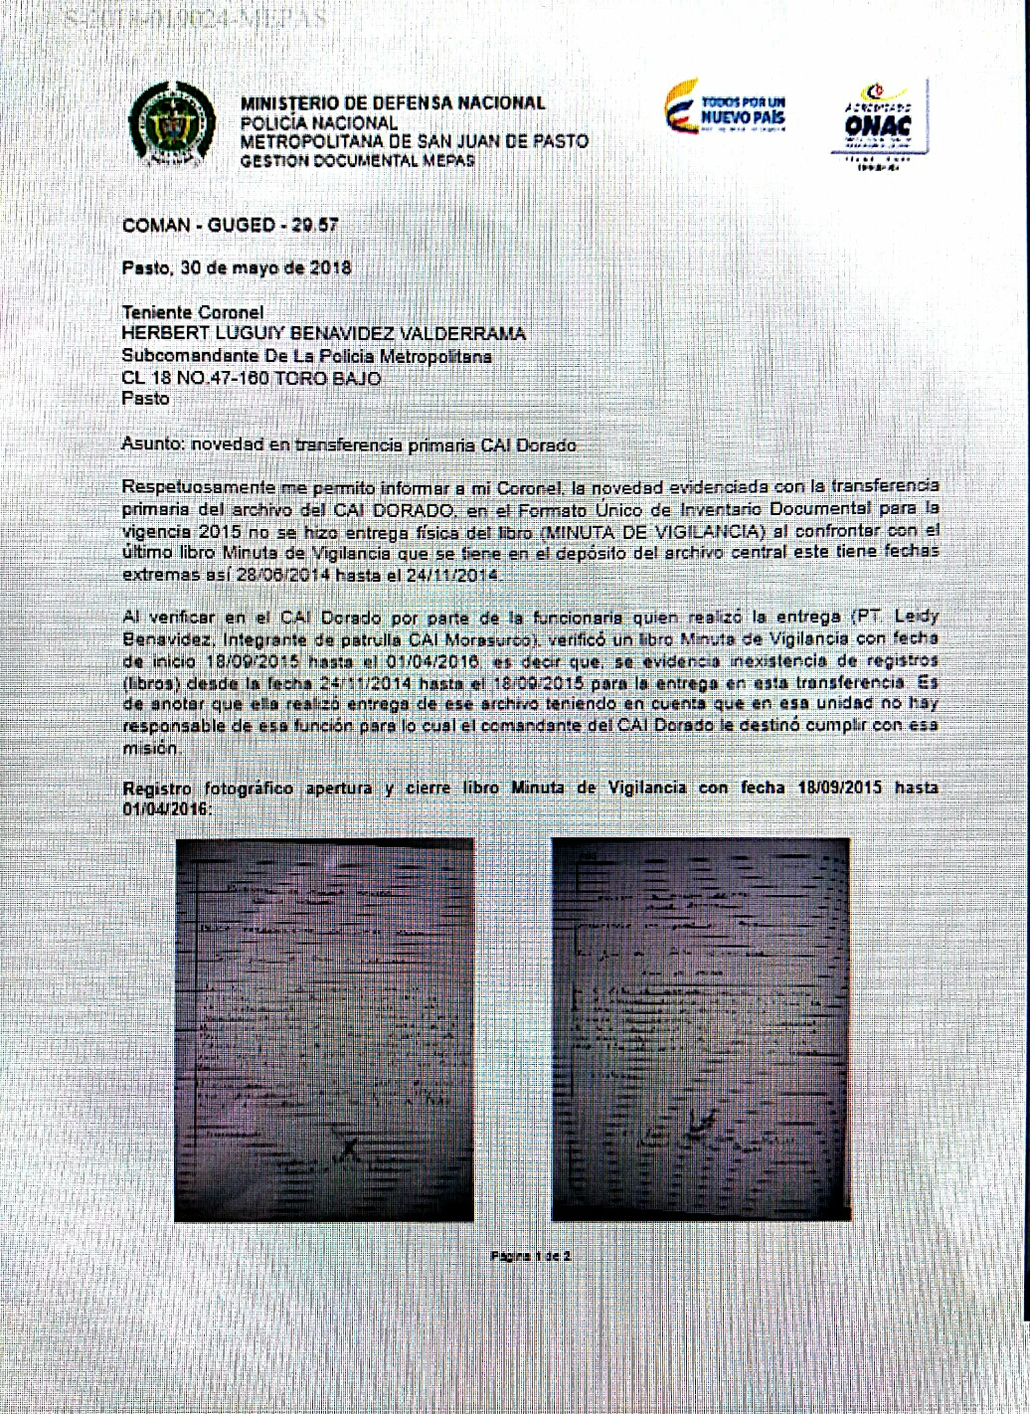
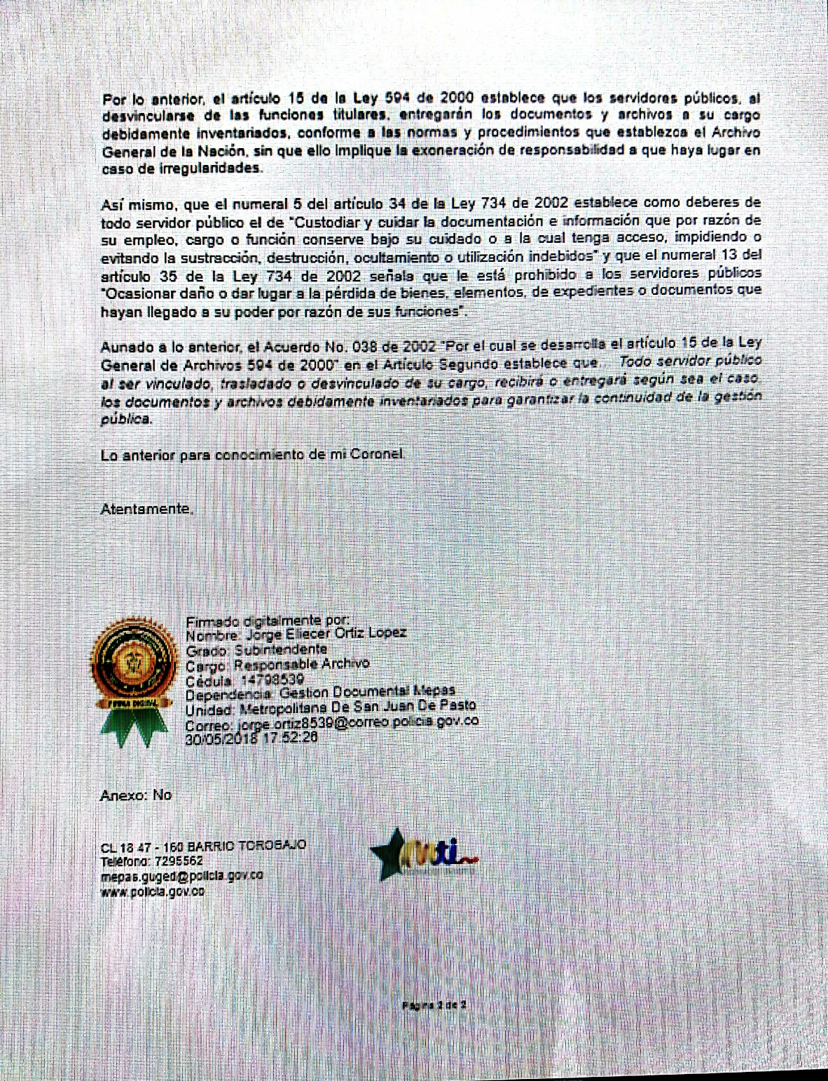
...
 |  |  |  | Clase de Archivo |  |  | Actividad |  |  | Evidencia |  |  | periodicidad |  |  |  |  | Observaciones
 |  |  |  | Archivo de Gestión |  |  | • Instrucción sobre Guía para la Organización de Archivos – 1GD-GU-0004. • Sensibilización sobre el Sistema Integrado Conservación -SIC. • Instrucción a un personal que pertenece a la policía Metropolitana de San Juan de Pasto sobre la elaboración de comunicación oficial y acta. • Instrucción a un personal que pertenece a la policía Metropolitana de San Juan de Pasto sobre la radicación de documentos de salida en el Sistema Gestor de Documentos Policiales – GEPOL. |  |  | 1. Acta No. 006 COMAN-GUGED de fecha 12/05/2021 2. Acta No. 018 COMAN-GUGED de fecha 08/03/2022 3. Acta No. 021 COMAN-GUGED de fecha 17/03/2022 4. Acta No. 022 COMAN-GUGED de fecha 17/03/2021 |  |  | Semestral |  |  |  |  | Se ha brindado capacitación a un personal de la MEPAS

 |  |  |  | Archivo Central |  |  | Evaluación periódica del estado de conservación de los materiales constructivo, factores de alteración, redes de eneregía, mantenimiento y reparación de instalación y mobiliario. |  |  | • Comunicado oficial electrónico No.GS-2022-018412-MEPAS de fecha 19/04/2022 • Comunicado oficial electrónico No. GS-2022-018449-MEPAS de fecha 19/04/2022 |  |  | Semestral
 |  |  |  | Archivo Central |  |  | Cronograma de limpieza – mensual. Fumigaciones (desinfección, desinsectación y desratización) – semestral o cuando se requiera. anexando copia de la respectiva certificación como evidencia o prueba del desarrollo de esta tarea. |  |  | Comunicado oficial electrónico No. GS-2021-025889-MEPAS de fecha 13/06/2021 Certificado de control de plagas NIT.900823391-1 fecha 30/03/2022 |  |  | Diario - semestral
 |  |  |  | Archivo Central |  |  | Evaluar y controlar el entorno climático y microclimático, realizar registros de mediciones de control ambiental según los parámetros indicados en el programa. |  |  | Comunicado oficial eletrónico No. GS-2021-025889-MEPAS de fecha 13/06/2021 |  |  | Diario - semestral
...

